Прайс-лист
 |  | 142006, Московская обл., г. Домодедово, мкр-н Востряково, ул. Парковая, 19 (график работы оптового склада: 9:00 – 18:00, будни). E-mail: shop@sedek.ru; www.SeDeK.ru Тел.: (495) 788-93-90 (доб. 100, 101), 8-903-622-33-51 (мессенджер Maх); Менеджеры: Тимофеева Светлана (доб.176)| nrp@sedek.ru| 8 (906)701-33-11 Батарчук Лилия (доб.141) iam@sedek.ru| 8 (964)561-30-38 Корсакова Елена (доб. 179) | mo@sedek.ru| 8 (968)735-52-70 Башта Анна (доб.131) profi@sedek.ru| 8 (903)796-63-65 Гусаров Иван (доб.177) region@sedek.ru| 8 (901)352-50-06 Московский офис: Ревазян Белла Робертовна| bell@sedek.ru| 8 (926) 553 32 50 Пахолкова Наталья Григорьевна| npg@sedek.ru| 8 (915)003 85 03 Представитель компании в ЮФО: 8 (918) 460-96-97, vlad.sva1968@mail.ru (Владислав Солодкий) |  |  |  | 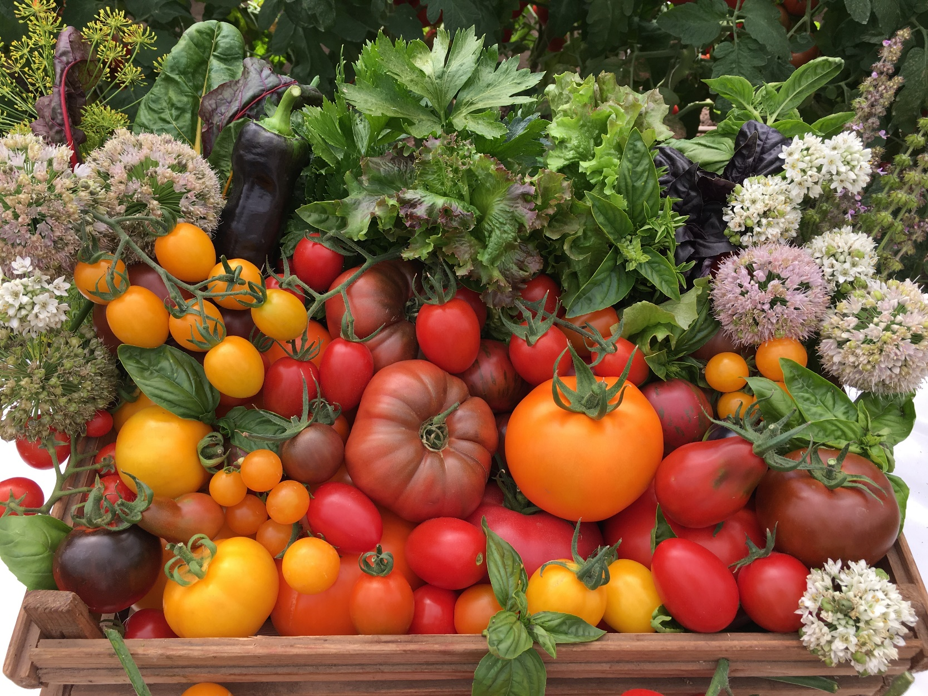
БЛАНК ЗАКАЗА (заполняется, если делаете заказ впервые)
Дата оформления заказа
Клиент (Юр.лицо, ЧП, ИП, Физ. лицо):
Банковские реквизиты, ИНН, КПП:
Полный адрес:
Телефон:
Адрес электронной почты:
Контактное лицо:
Наименование банка
Расчетный счет
Корр. счет
БИК
Карантинный сертификат (да/нет):
Фитосанитарный сертификат (да/нет)
Способ получения товара
(самовывоз/транспортная компания)
Название транспортной компании:
Способ оплаты (наличный / безналичный):
МИНИМАЛЬНАЯ СУММА ЗАКАЗА:
10 000 руб - при отгрузке с оптового склада (самовывоз)
20 000 руб - при отправке заказа в регион транспортной компанией
Заказы до 10 000руб - оформляются в интернет-магазине: https://seedsmail.ru/
ЦЕНА В ПРАЙС-ЛИСТЕ УКАЗАНА БЕЗ НДС
СИСТЕМА СКИДОК: | От 10 000 руб – 4 % От 25 000 руб – 6 % От 50 000 руб – 8 % От 100 000 руб – 10% От 300 000 руб – 15% |  | КАТАЛОГ:
ОПТОВЫЙ ПРАЙС-ЛИСТ НА ПРОФЕССИОНАЛЬНЫЕ СЕМЕНА ОВОЩНЫХ КУЛЬТУР, 2025-2026г
Сорт/гибрид | Описание |  | Упак. (г/сем) | Цена без НДС (руб) | Заказ (шт) | Сумма без НДС (руб)
ТЫКВЕННЫЕ КУЛЬТУРЫ
АРБУЗ (в 100гр. – 2000сем. 1000гр.-20000сем.)
Ажур Свит F1 | Среднеспелый (80-85 дней) гибрид для открытого грунта и пленочных укрытий. Плоды округлые, светло-зелёные с темно-зелеными полосами, среднего размера, массой 8-12 кг. Кора толстая и плотная. Мякоть ярко-красная, хрустящая, сочная, сладкая, содержание сахаров до 12%. Семена среднего размера. Отличные товарные и вкусовые качества. Устойчив к фузариозу и антракнозу. Хорошая сохранность при транспортировке на дальние расстояния. Рекомендуется для использования в свежем виде, приготовления цукатов из арбузной корки, засолки. Урожайность с растения 24-28 кг. Урожайность 50-60 т/га. |  | 1000 сем | 2250 |  | 0
Большая Пекинская Радость F1 | Среднеранний (80-85 дней) гибрид. Растение среднерослое. Плоды округлые, крупные, массой от 8-12 до 16 кг. Кора тонкая и прочная, зеленая с черно-зелеными полосками. Мякоть ярко-красная, зернистая, очень сладкая, сахаристость более 12%. Урожайность 40-50 т/га. |  | 100г | 2500 |  | 0
Иринка F1 | Раннеспелый (80-85 дней) гибрид. Растение среднеплетистое. Плоды округлые, зелёные с темными тонкими полосами, массой 3-5 кг. Кора плотная, прочная. Мякоть розово-малиновая, зернистая, сочная, сладкая, сахаристость 12%. Гибрид устойчив к заболеваниям. Плоды пригодны для транспортировки. Рекомендуется для употребления в свежем виде, приготовления цукатов. Урожайность с растения 10-15 кг. Урожайность 25-35 т/га. |  | 100г | 2500 |  | 0
Коралл | Ультраранний (70-77 дней) сорт для открытого грунта и пленочных укрытий. Один из самых ранних сортов. Растение короткоплетистое, длиной 1,5-2 м. Плоды шаровидные, гладкие, чёрно-зелёные, массой 2-3 кг, тонкокорые, с насыщенно-красной, сладкой, сочной, зернистой мякотью. Сорт устойчив к антракнозу и мучнистой росе. Рекомендуется для употребления в свежем виде, замачивания (засола) и приготовления арбузного меда «нардек». Урожайность 15-25 т/га. |  | 100г | 1100 |  | 0
Кримсон Свит | Среднеспелый (80-86 дней) сорт для открытого грунта и пленочных укрытий. Плоды округлые, зелёные с темными полосами, массой 9-13 кг, кора толстая и плотная. Мякоть малиново-красная, сочная, сладкая, семена некрупные. Сорт неприхотливый, транспортабельный и лежкий. Устойчив к фузариозу. Рекомендуется для употребления в свежем виде. Урожайность 45-60 т/га. |  | 100 г. | 1600 |  | 0
Лежебока медовый F1 | Раннеспелый (75–90 дней) гибрид. Растение длинноплетистое, сильноветвистое, c саморегулирующим плодообразованием. Плоды округлые, зеленые с темными полосами, массой 3–5 кг. Мякоть красная, зернистая, очень сладкая, с мелкими, темными семенами. Содержит 14% сахаров. Гибрид устойчив к антракнозу и фузариозному увяданию, имеет высокий процент сахаристости, при длительной транспортировке и хранении сохраняет плотность мякоти. Урожайность 50–60 т/га. |  | 100г | 2400 |  | 0
Шуга Бэби | Раннеспелый (75–80 дней) сорт. Растение короткоплетистое. Плоды округлые, темно­зеленые с темными полосами, массой 2–3 кг. Кора гладкая, плотная, средней толщины. Мякоть насыщенно­красно­малиновая, зернистая, очень сладкая, с высоким содержанием сахара. Семена мелкие, немногочисленные. Сорт устойчив к антракнозу. Подходит для транспортировки средней дальности. Назначение универсальное. Урожайность 30–35 т/га. |  | 100 г | 900 |  | 0
ДЫНЯ (в 100гр.-3000сем.)
Лада | Среднеспелый (80-95 дней) сорт. Растение плетистое, главная плеть средней длины. Плод округлый, желтый, гладкий, со сплошной сеткой, массой 1,5-2 кг. Мякоть светло-кремовая, нежная, сочная, содержит 8-9% сахаров. Вкусовые качества отличные. Устойчив к настоящей мучнистой росе, к растрескиванию плодов. Отличный товарный вид и транспортабельность. Используется для употребления в свежем виде и переработки. Урожайность 25-30т/га. |  | 100 г | 650 |  | 0
 |  |  | 500г | 3500 |  | 0
Сахарный налив | Среднеспелый (от всходов до созревания плодов 90-110 дней) сорт. Плоды округло-овальные, желто-зеленые, с частой мелкой ровной сеткой, глянцевые, массой 1,2-3 кг. Мякоть белая, плотная, сочная, ароматная, сладкая. Устойчив к фузариозу. В условиях зон неустойчивого земледелия рекомендуется выращивать под пленочным укрытием или в теплицах на шпалерах. Рекомендуется для использования в свежем виде и переработки. Урожайность 35-40 т/га. |  | 1000 сем. | 300 |  | 0
Сладострастница F1 | Раннеспелый (от всходов до созревания плодов 90-110 дней) гибрид. Плоды овальные, желтые, в густую ровную серую сетку, массой 2,5-3 кг. Мякоть толстая, плотная, оранжевая, хрустящая, ароматная, сладкая. В условиях зон неустойчивого земледелия рекомендуется выращивать под пленочным укрытием в расстил или в теплицах на шпалерах. Рекомендуется для использования в свежем виде и переработки. Урожайность 35-40 т/га |  | 500 сем. | 800 |  | 0
ОГУРЕЦ
ПЧЕЛООПЫЛЯЕМЫЕ СОРТА И ГИБРИДЫ (в 100 гр.-3 000сем., 10 гр.-300сем.)
БорисF1 | Ранний (46–48 дней) пчёлоопыляемый гибрид. Растение сильнорослое, преимущественно с женским типом цветения. Зеленцы короткие, цилиндрические, крупнобугорчатые, темно­зеленые с короткими светло­зелёными полосами, с белым опушением, длиной 9-12 см, плотные, сочные, хрустящие, не перерастают, не желтеют и не образуют пустот. Гибрид устойчив к ложной мучнистой росе и парше тыквенных культур, к неблагоприятным погодным условиям, имеет длительный период плодоношения до осени, закладывая плоды на боковых побегах. Предназначен для употребления в свежем виде, консервирования и засола. Урожайность в открытом грунте 35–40 т/га. Урожайность в пленочных укрытиях 12-15 кг/м2 |  | 10г | 340 |  | 0
...

